Лист1
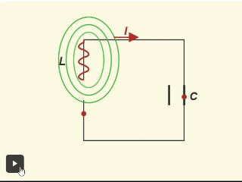
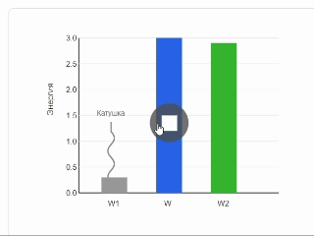
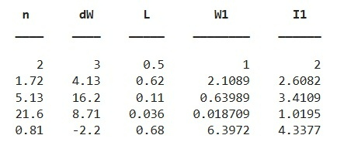
Магнит өрісінің энергиясы
Рымкевич №931
Есепті компьютерде модельдеу
Есепті Python арқылы шығару
Код нәтижесі
Магнит өрісінің энергиясы

Есеп берілгені: Катушкадағы ток күші $n$ есе өзгерген кезде, индуктивтілігі $L$ болатын магнит өрісінің энергиясы $ΔW$-ге өзгереді. Магнит өрісі энергиясының бастапқы $W_{1}$ мәнін және бастапқы $I_{1}$ток күшін анықтаңдар.
Есепті компьютерде модельдеу — есепті математикалық формулалар мен компьютерлік бағдарламалар (Excel, Python, MatLab) арқылы зерттеу және шығару процесі.
Негізгі 5 кезеңі:
1. Есептің қойылуы: Берілгенін, ізделінді шаманы және мақсатты анықтау.
2. Математикалық модель: Процесті формулалар мен теңдеулер арқылы өрнектеу.
3. Алгоритм: Шешудің қадамдық ретін құру.
4. Бағдарламалау: Код жазу немесе Excel кестесіне енгізу.
5. Нәтижені талдау: Алынған сандар мен графиктерді тексеру.
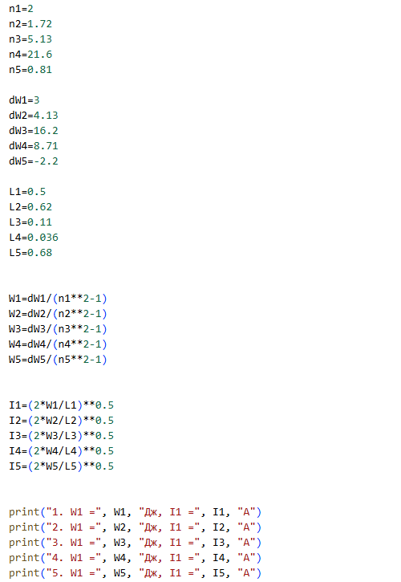
 |  |  |  | 

Код түсіндірмесі
Мақсаты: Катушканың магнит өрісі энергиясының индуктивтілік пен ток күшіне тәуелділігін қолдану; ток күші өзгергенде энергияның қалай өзгеретінін анықтау
Есепте берілген ток күшінің өзгеру коэффициенттері $n_{1}−n_{5}$, энергия өзгерістері $ΔW_{1}−ΔW_{5}$ және индуктивтілік мәндері $L_{1}−L_{5}$ айнымалыларына енгізілді.
Магнит өрісінің бастапқы энергиясын анықтау үшін
$$W_{1}=\frac{ΔW}{n^{2}−1}$$
формуласы қолданылды.
Бастапқы ток күшін анықтау үшін
$$I_{1}=\sqrt{\frac{2W_{1}}{L}}$$
формуласы пайдаланылды.
Кодта * — көбейтуге, / — бөлуге, ** — санды дәрежеге шығаруға, ал **0.5 — квадрат түбір табуға қолданылды.
Есептелген магнит өрісінің бастапқы энергиялары $W_{1}−W_{5}$ және ток күштері $I_{1}−I_{5}$ сәйкес айнымалыларға сақталды.
Соңында print() функциясы арқылы әр нұсқаның бастапқы энергиясы $W_{1}$ және бастапқы ток күші $I_{1}$экранға шығарылды.

Математикалық модель құру:

$$W_{1}=\frac{3}{2^{2}−1}=\frac{3}{3}=1\text{ Дж}$$
$$W=\frac{LI^{2}}{2} (1)$$
$$W_{1}=1 Дж$$
$$I_{1}=2 А$$
Берілгені | Шешуі | Теңдеуі | Жауабы
n = 2 | Катушкадағы магнит өрісінің энергиясының формуласы
∆W = 3 Дж
L = 0,5 Гн
$$W_{1}=\frac{LI_{1}^{2}}{2}, W_{2}=\frac{LI_{2}^{2}}{2} (2)$$
$$I_{1}=\sqrt{\frac{2⋅1}{0,5}}=\sqrt{4}=2\text{ А}$$
Есепті Excel кестесіне енгізу арқылы модельдеу
Табу керек: | Бастапқы және соңғы энергиялар
W₁ - ?
$$W=W_{2}−W_{1}$$
I₁ - ? | Энергия өзгерісі
$$W=\frac{LI_{2}^{2}}{2}−\frac{LI_{1}^{2}}{2}=\frac{L}{2}(I_{2}^{2}−I_{1}^{2})$$
$$W$$
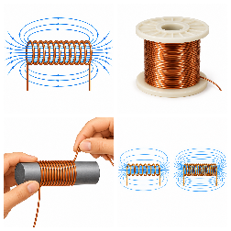 |  |  |  | № | n | DW | L | W | I
 |  |  |  | 1 | 2 | 3 | 0.5 | 1 | 2
 | Ток күшінің n есе артуы және бастапқы энергияны табу: |  |  | 2 | 1.72 | 4.13 | 0.62 | 2.1088643791 | 2.6082155432
$I_{2}=nI_{1}$ деп алсақ
Δ$W=\frac{L}{2}(\left(nI_{1})^{2}−I_{1}^{2}\right)=\frac{L}{2}I_{1}^{2}(n^{2}−1)=$ $$W_{1}\left(n^{2}−1\right) (3)$$
 |  |  |  | 3 | 5.13 | 16.2 | 0.11 | 0.63988876995 | 3.4109150197
 |  |  |  | 4 | 21.6 | 8.71 | 0.036 | 0.018708651946 | 1.0194947536
 |  |  |  | 5 | 0.81 | -2.2 | 0.68 | 6.3972084908 | 4.3376628604
$W_{1}=\frac{W}{n^{2}−1}$ (4)
Ток күшінің энергияға тәуелділі графигі
1 |  | 2
2.1088643791 |  | 2.6082155432
0.63988876995 |  | 3.4109150197
0.018708651946 |  | 1.0194947536
6.3972084908 |  | 4.3376628604
 | Осыдан бастапқы энергияның өрнегі:
$I_{1}=\sqrt{\frac{2W_{1}}{L}}$ (5)
 |  |  |  |  |  | DW
Кодпен танысу үшін батырманы басыңыз
 | (1) формуласынан ток күшін өрнектесек:

Алгоритм құру:
Қосымшалар
Есепті Matlab арқылы шығару
Matlab бағдарлау жүйесі

1) Есептің берілгенін оқып, кестеге қажетті мәндерін енгізіңіз. 2) Есепке сәйкес сызбаны құрып, катушкадағы магнит өрісінің энергиясы мен ток күшін сипаттаңыз.
3) Катушкадағы магнит өрісі энергиясын анықтайтын негізгі формуланы (1) жазыңыз.
4) Бастапқы және соңғы магнит өрісі энергияларын (2) бойынша өрнектеңіз.
5) Ток күшінің $n$ есе өзгеретінін ескеріп, оны (3) өрнегі арқылы байланыстырыңыз.
6) (4) формула арқылы бастапқы магнит өрісінің энергиясы мен (5) формула арқылы бастапқы ток күшін анықтаңыз.
7) Есептелген мәндер бойынша I(W) графигін сызыңыз 8) Есептің математикалық моделін MS Excel электрондық кестесінде құрыңыз.
9) Python / MatLab-та шешіп, нәтижелерді Excel нәтижелерімен салыстырыңыз.
10) Есептеу нәтижелерін талдап, қорытынды жазыңыз.
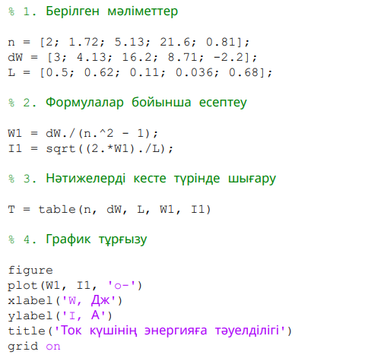
 |  | Онлайн симулятор
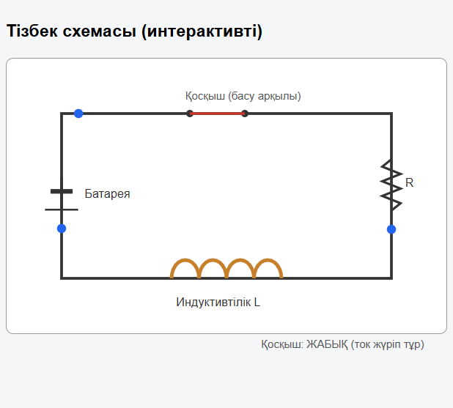
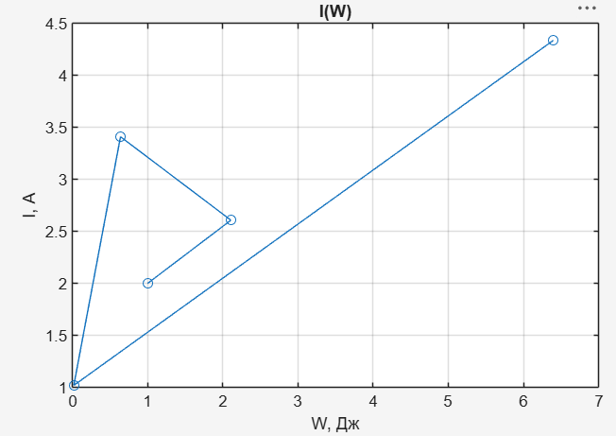

Қосымша сілтемелер

1)https://javalab.org/en/magnetic_field_around_a_coil_en/?utm_source=chatgpt.com

2) https://bilimland.kz/kk/courses/physics-kk/ehlektrodinamika/ehlektromagnittik-indukcziya/lesson/ozdik-indukcziya?utm_source=chatgpt.com

3) https://chotamee.github.io/931-esep_1/

Кодпен танысу үшін батырманы басыңыз
Анимациялар
Қорытынды

Есептің берілгенін оқып, қажетті мәндерді енгіздім. Есеп шартына сәйкес сызба құрып, катушкадағы магнит өрісінің энергиясы мен ток күшінің арасындағы байланысты қарастырдым. Негізгі формулалар арқылы бастапқы және соңғы магнит өрісі энергияларын, сондай-ақ бастапқы ток күшін анықтадым. Ток күшінің өзгеруіне байланысты энергияның қалай өзгеретіні есептедім. Алынған мәндер бойынша $I\left(W\right)$ графигін тұрғыздым. Есептің математикалық моделін MS Excel-де құрып, Python/MatLab бағдарламаларында алынған нәтижелермен салыстырдым. Нәтижелердің өзара сәйкес келетінін анықтадым.

